строки
«Модернизация железнодорожного пути и стрелочных переводов» на территории АО «Коломенский завод», расположенного по адресу: Московская область, г. Коломна, ул. Партизан 42
Исполнительная схема №1 Демонтаж стрелочного перевода №6

«»

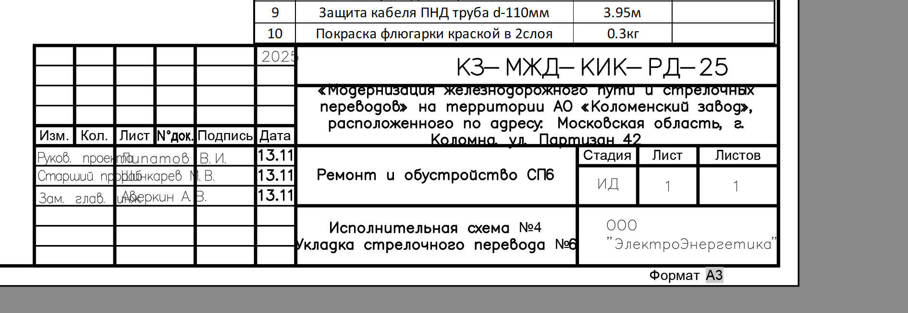

5-КЗ-КИКГС-СП10

Лист2
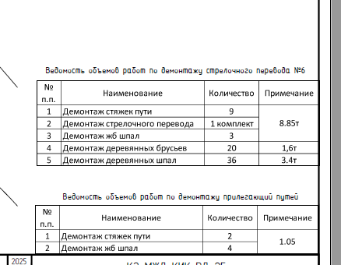

№ | X | Y | Z | Примечание |  |  |  | № | Наименование | Кол-во | Примечание
1 | 2270302.04 | 394628.88 | 109.85 | 109.69 |  |  |  | 1 | Демонтаж стяжек пути | 6 | 8,84т
2 | 2270317.39 | 394616.25 | 109.94 | 109.78 |  |  |  | 2 | Демонтаж стрелочного перевода | 1 компл.
3 | 2270318.43 | 394617.36 | 110.03 | 109.87 |  |  |  | 3 | Демонтаж деревянных брусьев | 17 | 1,7т
4 | 2270319.44 | 394616.39 | 109.99 | 109.83 |  |  |  | 4 | Демонтаж деревянных шпал | 39 | 3,1т
5 | 2270318.62 | 394615.43 | 109.91 | 109.75
6 | 2270323.82 | 394610.70 | 109.95 | 109.79
7 | 2270321.48 | 394608.24 | 109.96 | 109.80
8 | 2270310.88 | 394615.84 | 109.82 | 109.66
9 | 2270304.28 | 394621.19 | 109.84 | 109.68 |  |  |  | № | Наименование | Кол-во | Примечание
10 | 2270298.96 | 394624.91 | 109.86 | 109.70 |  |  |  | 1 | Демонтаж деревянных шпал | 7 | 0,56т
 |  |  |  |  |  |  |  | 2 | Демонтаж рельсов 5,25*2 | 10,5м | 0,54т
 |  |  |  |  |  |  |  | 3 | Демонтаж деревянных брусьев | 17
 |  |  |  |  |  |  |  | 4 | Демонтаж деревянных шпал | 39

 |  |  |  |  |  |  |  |  |  |  | 0.56

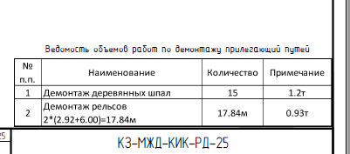
 |  |  |  |  |  |  |  |  | 80 |  |  |  |  |  |  |  | 9968
 |  |  |  | 10.5 |  |  |  |  | 94.444444444

 |  |  |  |  |  |  |  |  |  | 0.052130044843
 |  |  |  |  |  |  |  |  |  | 19.182795699

 |  |  |  |  |  |  |  |  |  | 892

 |  |  |  |  |  |  |  |  |  |  |  |  |  |  | 54.8
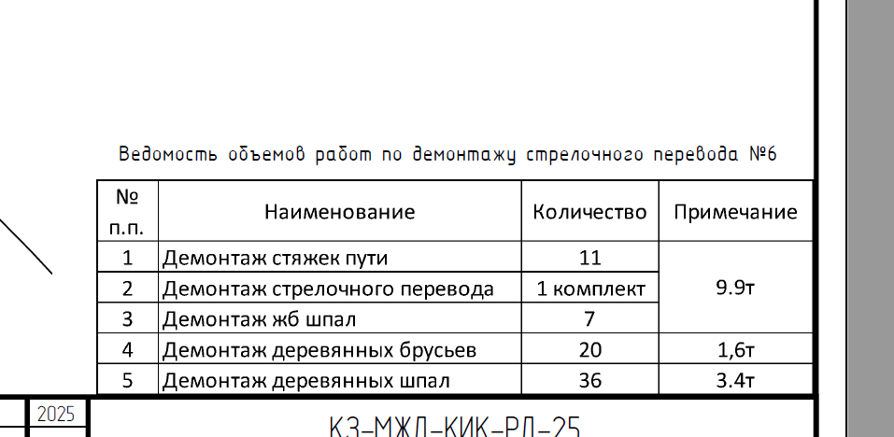

 |  |  |  |  | № | Наименование работ | Ед. изм. |  |  |  |  | Кол-во | Примечание
 |  |  |  |  | 1 | Демонтаж СП 10 | компл |  |  |  |  | 1
 |  |  |  |  | 2 | Демонтаж ж/б шпал | шт
 |  |  |  |  | 3 | Демонтаж деревянных шпал | шт |  |  |  |  |  |  | 7.78 | 100.00
 |  |  |  |  | 4 | Демонтаж рельс и скреплений | км |  |  |  |  |  |  | 0.15 | 1.93
 |  |  |  |  | 5 | Разработка балласта и основания | м3
 |  |  |  |  | 6
 |  |  |  |  | 7
 |  |  |  |  | 8 |  |  |  |  |  |  |  |  |  | 0.019280205656
 |  |  |  |  | 9
 |  |  |  |  | 10
 |  |  |  |  | 11
 |  |  |  |  | 12
 |  |  |  |  | 13

 |  |  |  |  |  |  |  |  |  |  |  |  |  |  | 85 | 4
 |  |  |  |  |  |  |  |  |  |  |  |  |  |  | 4.8875 | 0.23

 |  |  |  |  | № | Наименование работ | Ед. изм. |  |  |  |  | Кол-во | Примечание
 |  |  |  |  | 1 | Уплотнение грунта трамбовками | м2 |  |  |  |  | 238.01
 |  |  |  |  | 2 | Устройство щебеночного основания | м3 |  |  |  |  | 23.80 | V=S*H=238,01*0,1
 |  |  |  |  |  |  |  |  |  |  |  |  |  |  | 0.16 | 15.01
 |  |  |  |  |  |  |  |  |  |  |  |  |  |  | 0.23 | 21.576875

 |  |  |  |  |  |  |  |  |  |  |  |  |  |  |  |  |  | Наименование | Кол-во | Примечание
 |  |  |  |  |  |  |  |  |  |  |  |  |  |  |  |  |  | Объем загрязненного щебня, м3 | 28.09 | 104,03*0,27
 |  |  |  |  |  |  |  |  |  |  |  |  |  |  |  |  |  | Объем дер. брусьев (17шт), м3 | -2.50 | 17*0,16*0,23*4
 |  |  |  |  |  |  |  |  |  |  |  |  |  |  |  |  |  | Объем дер. шпал (39шт), м3 | -3.88 | 39*0,16*0,23*2,7
 |  |  |  |  |  |  |  |  |  |  |  |  |  |  |  |  |  | Объем выемки щебня, м3 | 21.71

 |  |  |  |  |  |  |  |  |  |  |  |  |  |  |  |  |  | Наименование | Кол-во | Примечание
 |  |  |  |  |  |  |  |  |  |  |  |  |  |  |  |  |  | Объем загрязненного щебня, м3 | 5.62 | 20,83*0,27
 |  |  |  |  |  |  |  |  |  |  |  |  |  |  |  |  |  | Объем дер. шпал (7шт), м3 | -0.70 | 7*0,16*0,23*2,7
 |  |  |  |  |  |  |  |  |  |  |  |  |  |  |  |  |  | Объем выемки щебня, м3 | 4.93
 |  |  |  |  |  |  |  |  |  |  |  |  | Исполнительная схема №21 демонтаж СП7 и участка ж/д пути
 |  |  |  |  |  |  |  |  |  |  |  |  | демонтаж СП7 и участка ж/д пути

 |  |  |  |  |  |  |  |  |  |  |  |  |  |  |  |  |  | Наименование | Кол-во | Примечание
 |  |  |  |  |  |  |  |  |  |  |  |  |  |  |  |  |  | Уплотнение грунта вибротрамбовками, м3 | 10.40 | 104,03*0,1
 |  |  |  |  |  |  |  |  |  |  |  |  |  |  |  |  |  | Устройство щебеночного основания, м3 | 10.40 | 104,03*0,1

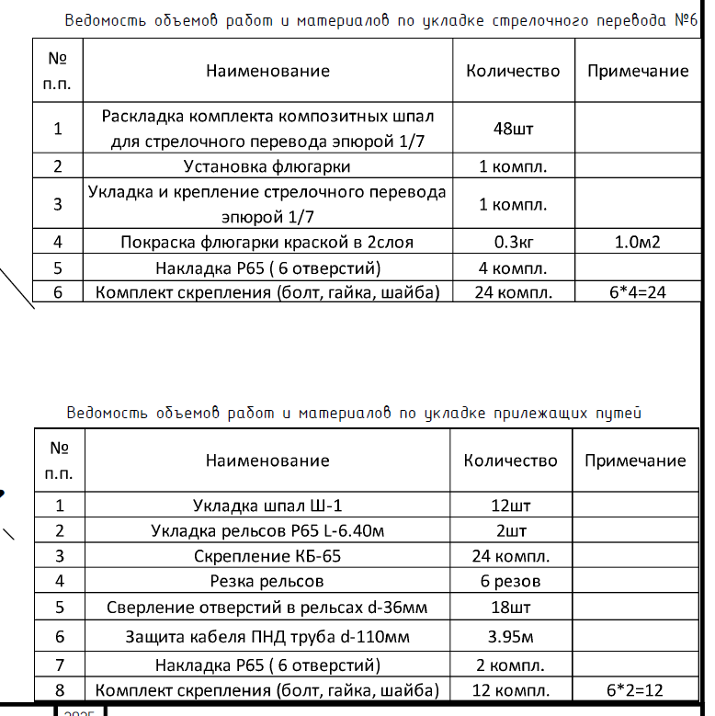
 |  |  |  |  |  |  |  |  |  |  |  |  |  |  |  |  |  | Наименование | Кол-во | Примечание
 |  |  |  |  |  |  |  |  |  |  |  |  |  |  |  |  |  | Уплотнение грунта вибротрамбовками, м3 | 2.08 | 20,83*0,1
 |  |  |  |  |  |  |  |  |  |  |  |  |  |  |  |  |  | Устройство щебеночного основания, м3 | 2.08 | 20,83*0,1

 |  |  |  |  |  |  |  |  |  |  |  |  |  |  |  |  |  | Наименование | Кол-во | Примечание
 |  |  |  |  |  |  |  |  |  |  |  |  |  |  |  |  |  | Раскладка комплекта композитных шпал для стрелочного перевода 1/7 | 1компл. | 48 шт.
 |  |  |  |  |  |  |  |  |  |  |  |  |  |  |  |  |  | Установка флюгарки | 1компл.
 |  |  |  |  |  |  |  |  |  |  |  |  |  |  |  |  |  | Укладка и крепление стрелочного перевода 1/7 | 1компл.
 |  |  |  |  |  |  |  |  |  |  |  |  |  |  |  |  |  | Покраска флюгарки к в 2 слоя краской | 0,3 кг. | 1 м2
 |  |  |  |  |  |  |  |  |  |  |  |  |  |  |  |  |  | Накладка Р65/Р50 (5отв.) | 6компл.

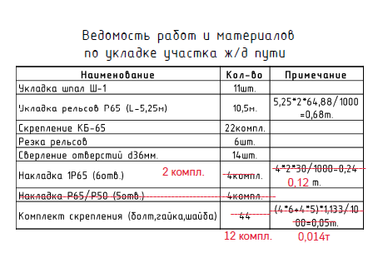
 |  |  |  |  |  |  |  |  |  |  |  |  |  |  |  |  |  | Наименование | Кол-во | Примечание
 |  |  |  |  |  |  |  |  |  |  |  |  |  |  |  |  |  | Укладка шпал Ш-1 | 11шт.
 |  |  |  |  |  |  |  |  |  |  |  |  |  |  |  |  |  | Укладка рельсов Р65 (L=5,25м) | 10,5м. | 5,25*2*64,88/1000=0,68т.
 |  |  |  |  |  |  |  |  |  |  |  |  |  |  |  |  |  | Скрепление КБ-65 | 22компл.
 |  |  |  |  |  |  |  |  |  |  |  |  |  |  |  |  |  | Резка рельсов | 6шт. |  | 0.013596
 |  |  |  |  |  |  |  |  |  |  |  |  |  |  |  |  |  | Сверление отверстий d36мм. | 14шт.
 |  |  |  |  |  |  |  |  |  |  |  |  |  |  |  |  |  | Накладка 1Р65 (6отв.) | 2компл. | 2*2*30/1000=0,12т.
 |  |  |  |  |  |  |  |  |  |  |  |  |  |  |  |  |  | Комплект скрепления (болт,гайка,шайба) | 12компл. | 12*1,133/1000=0,014т.

 |  |  |  |  |  |  |  |  |  |  |  |  |  |  |  |  |  | 0.68124 |  |  |  | 0.12
 |  |  |  |  |  |  |  |  |  |  |  |  |  |  |  |  |  |  |  | 0.050

 |  |  |  |  |  |  |  |  |  |  |  |  |  |  |  |  |  | 0.05 |  | 0.12
 |  |  |  |  |  |  |  |  |  |  |  |  |  |  |  |  |  |  |  | 0.052118

 |  |  |  |  |  |  |  |  |  |  |  |  |  |  |  |  |  | 0.013596
 |  |  |  |  |  |  |  |  |  |  |  |  |  |  |  |  |  | 0.36

 |  |  |  |  |  |  |  |  |  |  |  |  |  |  |  |  |  | 0.040788 |  | 4.866
 |  |  |  |  |  |  |  |  |  |  |  |  |  |  |  |  |  |  |  | 0.36
 |  |  |  |  |  |  |  |  |  |  |  |  |  |  |  |  |  | 1.1574592
 |  |  |  |  |  |  |  |  |  |  |  |  |  |  |  |  |  | 4.924392 |  | 4.924392
 |  |  |  |  |  |  |  |  |  |  |  |  |  |  |  |  |  | ,

 |  |  |  |  |  |  |  |  |  |  |  |  |  |  |  |  |  |  |  | 830.464

 |  |  |  |  |  |  |  |  |  |  |  |  |  |  |  |  |  |  |  | 0.12
 |  |  |  |  |  |  |  |  |  |  |  |  |  |  |  |  |  |  |  | 0.36
 |  |  |  |  |  |  |  |  |  |  |  |  |  |  |  |  |  |  |  | 0.040788

